스킬 참고 이미지
NO. | 캐릭터 이름 | 참고 이미지
1 | 엠버 | 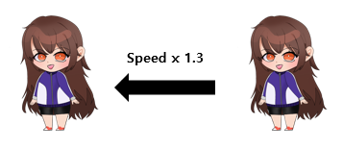
2 | 체리 | 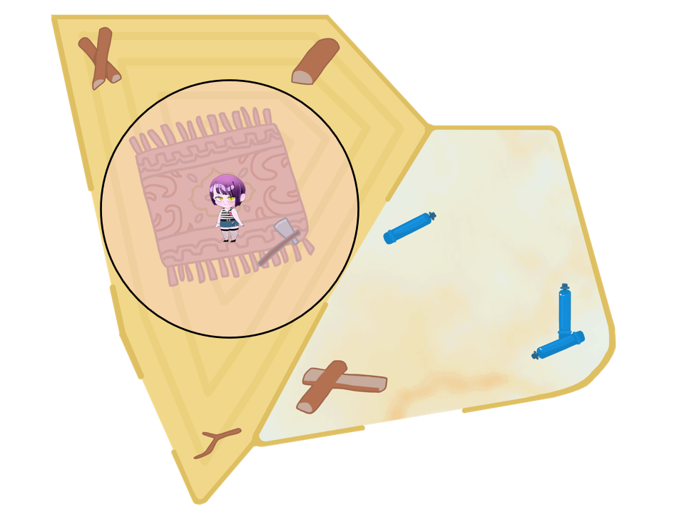
3 | 사수
4 | 원송이 | 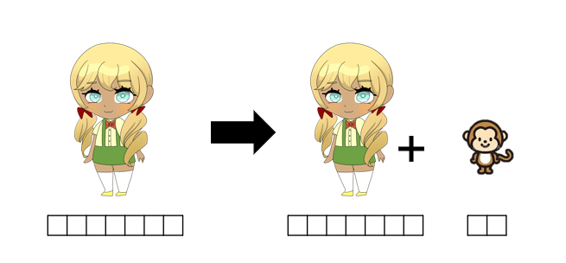
5 | 레이 | 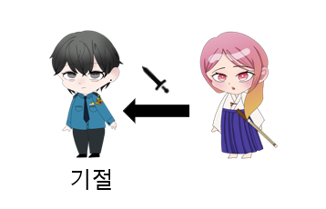
6 | 이안
7 | 조슈아
8 | 랜디
9
10
11
12

